INDICE
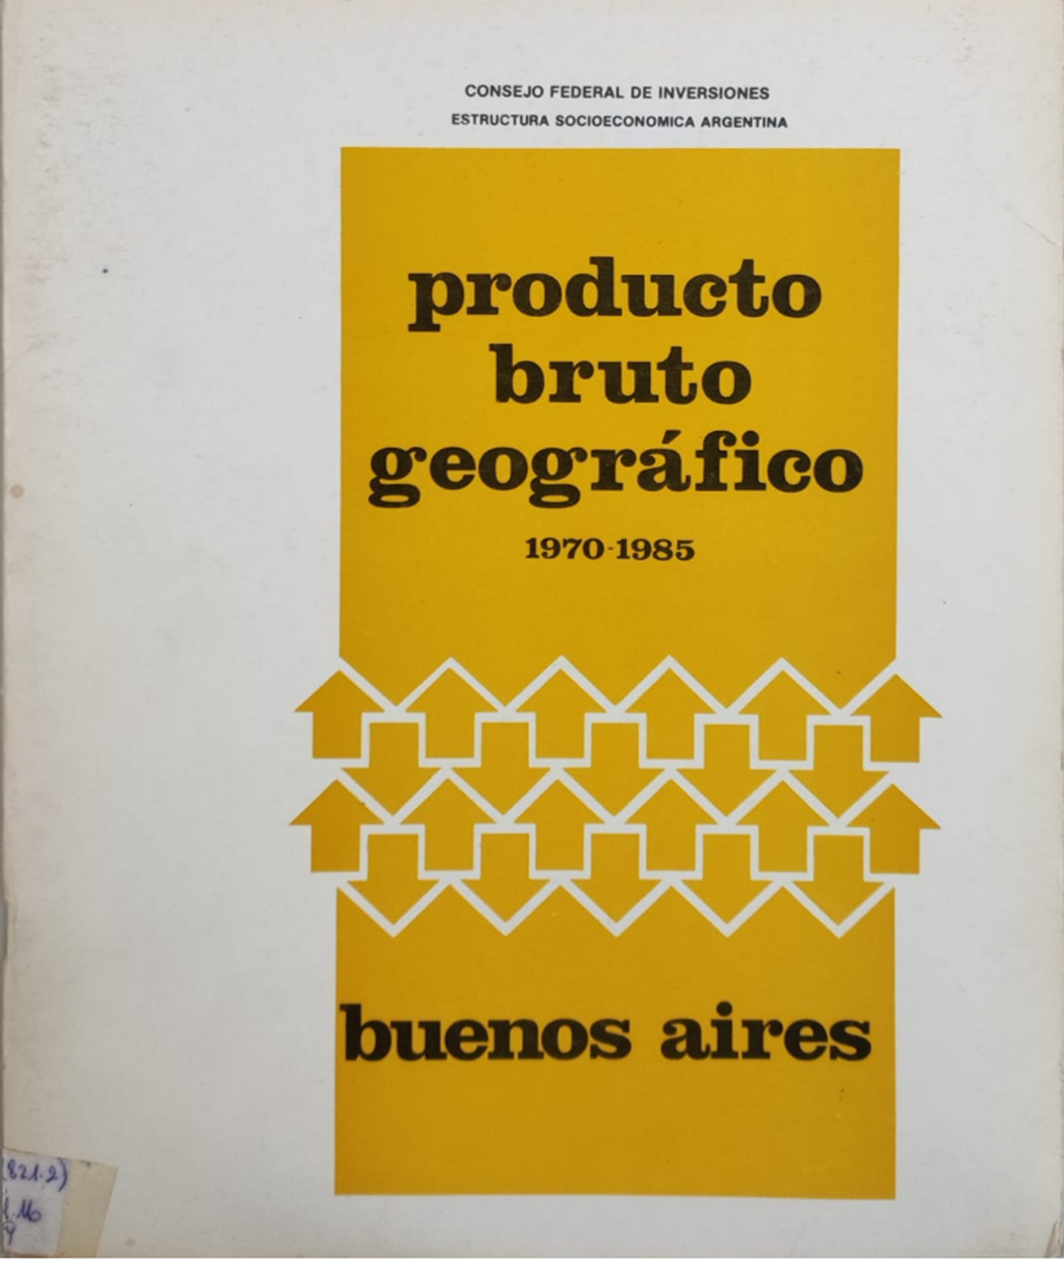
PRODUCTO BRUTO INTERNO de la provincia de BUENOS AIRES
Estructura socioeconomica
1970-1985
 | Pagina
PRODUCTO BRUTO GEOGRAFICO POR GRAN DIVISION | 14
PRODUCTO BRUTO GEOGRAFICO POR GRAN DIVISION | 15
PRODUCTO BRUTO GEOGRAFICO POR GRAN DIVISION | 16
PRODUCTO BRUTO GEOGRAFICO POR GRAN DIVISION | 17
PRODUCTO BRUTO GEOGRAFICO POR GRAN DIVISION | 18
PRODUCTO BRUTO GEOGRAFICO POR GRAN DIVISION | 19
PRODUCTO BRUTO GEOGRAFICO POR GRAN DIVISION | 20
PRODUCTO BRUTO GEOGRAFICO POR GRAN DIVISION | 21
PRODUCTO BRUTO GEOGRAFICO POR GRAN DIVISION | 22
PRODUCTO BRUTO GEOGRAFICO POR GRAN DIVISION | 23
PRODUCTO BRUTO GEOGRAFICO POR GRAN DIVISION | 24
PRODUCTO BRUTO GEOGRAFICO POR GRAN DIVISION | 25
PRODUCTO BRUTO GEOGRAFICO POR GRAN DIVISION | 26
PRODUCTO BRUTO GEOGRAFICO POR GRAN DIVISION | 27
PRODUCTO BRUTO GEOGRAFICO POR GRAN DIVISION | 28
PRODUCTO BRUTO GEOGRAFICO POR GRAN DIVISION | 29
PRODUCTO BRUTO GEOGRAFICO POR GRAN DIVISION | 30
PRODUCTO BRUTO GEOGRAFICO POR GRAN DIVISION | 31
PRODUCTO BRUTO GEOGRAFICO POR GRAN DIVISION | 32
PRODUCTO BRUTO GEOGRAFICO POR GRAN DIVISION | 33
PRODUCTO BRUTO GEOGRAFICO POR GRAN DIVISION | 34
PRODUCTO BRUTO GEOGRAFICO PER CAPITA | 35
PRODUCTO BRUTO GEOGRAFICO TOTAL | 36
PRODUCTO BRUTO GEOGRAFICO PER CAPITA | 37
PRODUCTO BRUTO GEOGRAFICO PER CAPITA | 38
PRODUCTO BRUTO GEOGRAFICO POR GRAN DIVISION | 39
PRODUCTO BRUTO GEOGRAFICO POR GRAN DIVISION | 40
PRODUCTO BRUTO GEOGRAFICO POR GRAN DIVISION | 41
PRODUCTO BRUTO GEOGRAFICO POR GRAN DIVISION | 42
TASAS DE VARIACION QUINQUENAL | 43
TASAS DE VARIACION QUINQUENAL | 44
TASAS DE VARIACION QUINQUENAL | 45
TASAS DE VARIACION QUINQUENAL | 46
TASAS DE VARIACION QUINQUENAL | 47
EN EL PRODUCTO BRUTO INTERNO TOTAL A PRECIOS DE MERCADO | 48

